案例
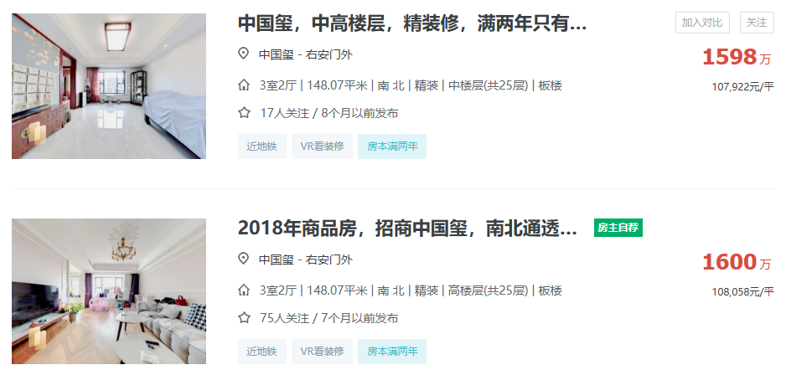

148.07 | 南北 | 精装修 | 中楼层 | 107922
148.07 | 南北 | 精装修 | 高楼层 | 108058
147.7 | 南北 | 精装修 | 高楼层 | 111713

